ログインページ
外部設計書 |  |  |  |  | 画面名 |  | 受講者用ログイン画面 |  |  |  | 作成者 | 新川嵩文 |  |  | 更新者
 |  |  |  |  | システム名 |  |  |  |  |  | 作成日 | 2021-06-04 |  |  | 更新日
 |  |  |  |  | 備考

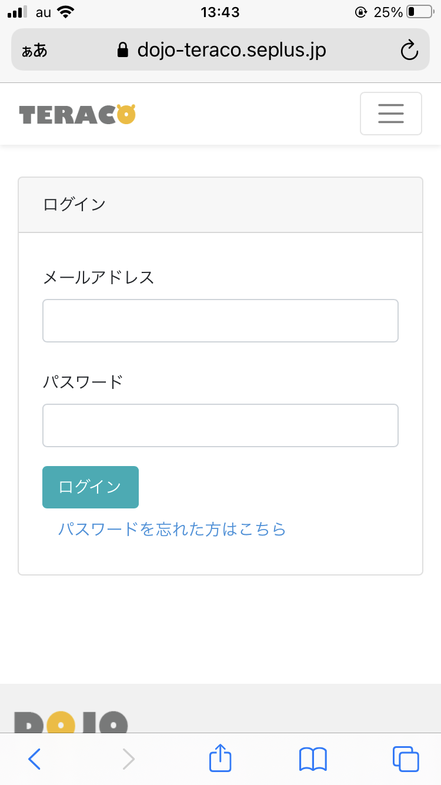
 | 画面設計

4

リアクション数順

1

2

3

 | 機能設計

 |  | 1 | メールアドレス
 |  |  | DOJOのメールアドレスを入力

 |  | 2 | パスワード
 |  |  | DOJOのパスワードを入力

 |  | 3 | 登録ボタン
 |  |  | メールアドレスとパスワードが一致していればメニュー画面に移行
 |  |  | 講師の方のログインであれば講師用のページに移行

 | 項目定義書

 | No |  | 物理名 | 論理名 |  | 画面型 |  | データ型 | min | max | DBテーブル |  | DBカラム | 備考
 |  | 1 | user_mail | メールアドレス |  | textbox |  | varchar | 0 | 100 | user |  |  | ログインを行う際に参照（必須）
 |  | 2 | user_pw | パスワード |  | textbox |  | varchar | 0 | 20 | user |  |  | ログインを行う際に参照（必須）
 |  | 3 |  | ログインボタン |  | button |  | string
 |  | 4 | user_logo | teraco風ロゴ |  | label |  | image

メニューページ（講師）
外部設計書 |  |  |  |  |  | 画面名 |  | 講師のメニューページ |  |  |  | 作成者 | 三田祐汰 |  |  | 更新者
 |  |  |  |  |  | システム名 |  |  |  |  |  | 作成日 |  |  |  | 更新日
 |  |  |  |  |  | 備考

 | 画面設計
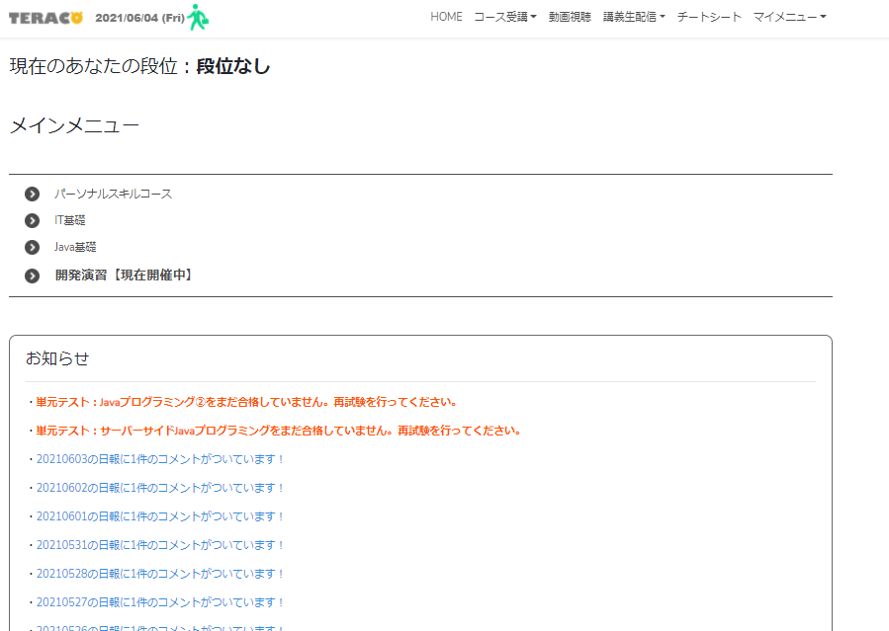
７
１
２
３
４
５
６
ログアウト
８
12

９

１０

１１

 | 機能設計
 |  |  | ページロード
 |  |  |  | ロード時に、以下の処理を実行する。
 |  |  |  | 講師の方であるか判断する。講師ではない場合はログインできない。

 |  |  | 12 ログアウトを押すことでログインページに飛ぶ

 | 項目定義書

 | No |  | 物理名 |  | 論理名 |  | 画面型 |  | データ型 | min | max | DBテーブル |  | DBカラム | 備考
 |  | 1 | home |  | メニュー1 |  | text |  | String
 |  | 2 | course |  | メニュー２ |  | text |  | String
 |  | 3 | movie |  | メニュー３ |  | text |  | String
 |  | 4 | stream |  | メニュー４ |  | text |  | String
 |  | 5 | cheat |  | メニュー５ |  | text |  | String
 |  | 6 | mymenu |  | メニュー６ |  | text |  | String
 |  | 7 | logo |  | ロゴ |  | label |  | Image |  |  |  |  |  | TERACOのロゴをパロディーした画像
 |  | 8 | dan |  | 段位 |  | text |  | String
 |  | 9 | meinmenu |  | メインメニュー |  | text |  | String
 |  | 10 | menuindex |  | メニュー一覧 |  | text(list) |  | String |  |  |  |  |  | 新商品の新しいものから順に、画像を取得する
 |  | 11 | news |  | お知らせ |  | text(list) |  | String
 |  | 12 | logout |  | ログアウト |  | link |  | String
 |  | 13
 |  | 14
 |  | 15

メニューページ（受講者）
外部設計書 |  |  |  |  |  |  | 画面名 |  | メニューページ（受講者） |  |  |  | 作成者 | 中村 健太郎 |  |  | 更新者
 |  |  |  |  |  |  | システム名 |  | 仮 |  |  |  | 作成日 | 2020-06-04 |  |  | 更新日
 |  |  |  |  |  |  | 備考 |  | ユーザー登録の段階でデータ項目に段位を入れるかでページロードの際のデータベースからの読み取りが必要かが変わる

12
 | 画面設計

７
１
２
３
４
５
６
掲示板

８
パスワード変更
13
ログアウト
９

１０

１１

 | 機能設計
 |  | ページロード
 |  |  | ロード時に、以下の処理を実行する。

 |  |  | ログイン状態を判定し、ログイン状態でなければログインページにリダイレクトを行う。
 |  |  |  |  |  | a
 |  |  | 「12 掲示板」クリック
 |  |  |  | 閲覧ページ（見出し）画面に遷移する
 |  |  | 「13 パスワード変更」６番クリック パスワード変更

 | 項目定義書

 | No |  | 物理名 |  | 論理名 |  |  | 画面型 |  | データ型 | min | max | DBテーブル |  | DBカラム | 備考
 |  | 1 | home |  | メニュー1 |  |  | text |  | String
 |  | 2 | course |  | メニュー２ |  |  | text |  | String
 |  | 3 | movie |  | メニュー３ |  |  | text |  | String
 |  | 4 | stream |  | メニュー４ |  |  | text |  | String
 |  | 5 | cheat |  | メニュー５ |  |  | text |  | String
 |  | 6 | mymenu |  | メニュー６ |  |  |  |  | String
 |  | 7 | logo |  | ロゴ |  |  | label |  | Image |  |  |  |  |  | TERACOのロゴをパロディーした画像
 |  | 8 | dan |  | 段位 |  |  | text |  | String
 |  | 9 | meinmenu |  | メインメニュー |  |  | text |  | String
 |  | 10 | menuindex |  | メニュー一覧 |  |  | text(list) |  | String |  |  |  |  |  | 新商品の新しいものから順に、画像を取得する
 |  | 11 | news |  | お知らせ |  |  | text(list) |  | String
 |  | 12 | board |  | 掲示板 |  |  | Link |  | String |  |  |  |  |  | 閲覧ページ（見出し）に遷移する
 |  | 13
 |  | 14
 |  | 15

見出しページ
外部設計書 |  |  |  |  | 画面名 |  | 見出しページ |  |  |  | 作成者 | 福田美央 |  |  | 更新者
 |  |  |  |  | システム名 |  |  |  |  |  | 作成日 |  |  |  | 更新日
 |  |  |  |  | 備考

 | 画面設計

ロゴ
1
９
掲示板タイトル
６
投稿
８
メニューページに戻る

文字検索
11
リアクション数順
2
3
新着順
ルール
※----
※----
※----
10
4
１見出し
トータルリアクション数：７０ 最終更新日：2021/06/04
２見出し
トータルリアクション数：５４ 最終更新日：2021/04/04
３見出し
トータルリアクション数：３２ 最終更新日：2021/05/23
５見出し
トータルリアクション数：２５ 最終更新日：2021/06/01
６見出し
トータルリアクション数：１７ 最終更新日：2021/06/02
７見出し
トータルリアクション数：１１ 最終更新日：2021/04/04
８見出し
トータルリアクション数：８ 最終更新日：2021/05/20
７

5
👆

 | 機能設計

 |  | 1・８ | 押すと疑似ページ（掲示板に遷移する前）に戻る

 |  | 2 | リアクション数の並べ替え順を選択するプルダウンメニュー
 |  |  | リアクション数の多い順 少ない順で選択できる

 |  | 3 | 最終更新日の並べ替え順を選択するプルダウンメニュー
 |  |  | 最終更新日の新しい順 古い順で選択できる

 |  | 4 | 見出しを一覧で表示
 |  |  | スクロールバーを右横につける

 |  | 5 | 押すと見出しの一番上に飛ぶ

 |  | 6 | 押すと投稿ページへ遷移する

 |  | 7 | 押すと見出しに関する詳細ページへ遷移する

 |  | 9 | 押すと本ページへリダイレクトを行う

 |  | 10 「ルール]

 |  | 11「文字検索」

 | 項目定義書

 | No |  | 物理名 | 論理名 |  | 画面型 |  | データ型 | min | max | DBテーブル |  | DBカラム | 備考
 |  | 1 | logo | ロゴ |  | label |  | image
 |  | 2 | totalreaction | リアクション数順 |  | pulldown |  | String |  |  | board |  | board_smaile,board_shock,board_tear
 |  | 3 | update | 更新日時順 |  | pulldown |  | String |  |  | board |  | board_update | 投稿テーブルの投稿と返信を照らし合わせた最終更新日を取得
 |  | 4 | chart | 見出し一覧 |  | link |  | String |  |  |  |  |  | スクロールバーを配置
 |  | 5 | uppage | 上部に戻る |  | link |  | String
 |  | 6 | regist | 投稿 |  | link |  | String
 |  | 7 | title | 見出し |  | link |  | String |  |  | board |  | board_topic
 |  | 8 | turn | メニューページへ戻る |  | link |  | String
 |  | 9 | bord | 掲示板タイトル |  | label |  | image
 |  | 10 | rule | ルール |  | text |  | String
 |  | 11 | serch | 文字検索 |  | imput |  | text

詳細ページ
外部設計書 |  |  |  |  | 画面名 |  | 詳細ページ |  |  |  | 作成者 | 高橋 |  |  | 更新者
 |  |  |  |  | システム名 |  | 見出しに対応した詳細ページ |  |  |  | 作成日 | 2021-06-04 |  |  | 更新日
 |  |  |  |  | 備考

 | 画面設計

１
3
ロゴ
掲示板
投稿
メニューページに戻る

4
２

ルール
※----
※----
※----
10
投稿

更新日：2021/06/04
9

5
6
返信
編集

8

返信
11
更新日：2021/06/04
返信
編集
削除

返信
返信
編集
削除

返信
返信
編集
削除

閲覧機能（詳細内容を表示）
閲覧ページで選択されたリンク（トピック）に応じて、そのトピックに関する投稿を表示させる。
＜共通部分＞
1ロゴをクリック
疑似ページに戻る。
2投稿ボタンをクリック
投稿ページに飛ぶ。
3疑似ページに戻るボタンをクリック
疑似ページに戻る。
4掲示板
閲覧ページに戻る
＜このページのみ＞
5返信ボタンをクリック
投稿された内容に対して返信する。
6編集ボタンをクリック
自分の投稿や返信に対してのみ編集が可能。
7削除ボタンをクリック
自分の投稿や返信に対してのみ削除が可能。
8リアクションマークをクリック
投稿に対して、複数個のボタンでリアクションする。
リアクションは合計され、閲覧ページにリアクション数を反映する。
 | 機能設計

 | 項目定義書
 |  |  | 物理名 | 論理名 |  | 画面型 |  | データ型 | min | max | DBテーブル |  | DBカラム | 備考
 | No | 1 | logo | ロゴ |  | label |  | image
 | No | 2 | regist | 投稿 |  | link |  | String
 | No | 3 | turn | メニューページに戻る |  | link |  | String
 | No | 4 | bord | 掲示板タイトル |  | label |  | image
 | No | 5 | reply | 返信 |  | imput |  | submit
 | No | 6 | edit | 編集 |  | imput |  | submit
 | No | 7 | delete | 削除 |  | imput |  | submit
 | No | 8 | reaction | リアクション |  | imput |  | image |  |  | board |  | board_smaile,board_shock,board_tear | javascriptを使用
 | No | 9 | content | 見出し内容 |  | textarea |  | String |  |  | board |  | board_main
 | No | 10 | rule | ルール |  | text |  | String
 | No | 11 | reply_main | 返信内容 |  | textarea |  | String |  |  | reply |  | reply_main
 |  | 12 | board_update | 投稿更新日
 |  | 13 | reply_date | 返信日時

投稿ページ
外部設計書 |  |  |  |  |  |  |  | 画面名 |  | 投稿ページ |  |  |  | 作成者 | 深田悠莉 |  |  | 更新者
 |  |  |  |  |  |  |  | システム名 |  |  |  |  |  | 作成日 | 2020-06-01 |  |  | 更新日
 |  |  |  |  |  |  |  | 備考

 | 画面設計
ロゴ
投稿
◎は必須項目となります。
◎タイトル
タイトルはスレの内容が推測できるものを付けてください
◎内容
投稿する
スレ投稿
メニューページに戻る
１
２
８
5
９
掲示板タイトル
６
6

掲示板タイトル
ルール
※----
※----
※----
10

スレ投稿

３

３

4
４

 | 機能設計
 |  |  | 共通のメニューバーの投稿ボタンからページに飛ぶ。

 |  |  | 「1 ロゴ」
 |  |  |  | 疑似ページに戻る

 |  |  | 「2 タイトル」
 |  |  |  | 文字数制限

 |  |  | 「3 内容」
 |  |  |  | 文字数制限

 |  |  | 「4 スレッド作成」
 |  |  |  | 投稿するをクリックするとダイアログで投稿しますか？というアラートを表示する（はいorいいえ)

 |  |  | 「5 スレ投稿」
 |  |  |  | タイトル

 |  |  | 「6 投稿」
 |  |  |  | 新しく新規登録画面に飛ぶ

 |  |  | 「8 疑似ページに戻る」

 |  |  | 「9 掲示板タイトル」
 |  |  |  | 見出しページに戻る

 | 項目定義書

 | No |  | 物理名 |  | 論理名 |  |  |  | 画面型 |  | データ型 | min | max | DBテーブル |  | DBカラム | 備考
 |  | 1 |  | logo |  | ロゴ |  |  | labal |  | image
 |  | 2 |  | title |  | 見出し |  |  | text |  | String
 |  | 3 |  | content |  | 見出し内容 |  |  | text |  | String
 |  | 4 |  | upload |  | 投稿する |  |  | input |  | submit
 |  | 5 |  | thread |  | スレ投稿 |  |  | text |  | String
 |  | 6 |  | regist |  | 投稿 |  |  | link |  | String
 |  | 8 |  | turn |  | メニューページに戻る |  |  | link |  | String
 |  | 9 |  | bord |  | 掲示板タイトル |  |  | label |  | image
 |  | 10 |  | rule |  |  | ルール |  | text |  | String

管理者ログインページ
外部設計書 |  |  |  |  | 画面名 |  | 管理者用ログイン画面 |  |  |  | 作成者 | 新川嵩文 |  |  | 更新者
 |  |  |  |  | システム名 |  |  |  |  |  | 作成日 | 2021-06-04 |  |  | 更新日
 |  |  |  |  | 備考

 | 画面設計

4

リアクション数順
管理者

1

2

3

 | 機能設計

 |  | 1 | メールアドレス
 |  |  | DOJOのメールアドレスを入力

 |  | 2 | パスワード
 |  |  | DOJOのパスワードを入力

 |  | 3 | ログインボタン
 |  |  | メールアドレスとパスワードが一致していればメニュー画面に移行
 |  |  | 講師の方のログインであれば講師用のページに移行

 | 項目定義書

 | No |  | 物理名 | 論理名 |  | 画面型 |  | データ型 | min | max | DBテーブル |  | DBカラム | 備考
 |  | 1 | manager_mail | メールアドレス |  | textbox |  | varchar | 0 | 100 | manager |  |  | ログインを行う際に参照（必須）
 |  | 2 | manager_pw | パスワード |  | textbox |  | varchar | 0 | 20 | manager |  |  | ログインを行う際に参照（必須）
 |  | 3 |  | ログインボタン |  | button |  | string
 |  | 4 | manager_logo | teraco風ロゴ |  | image |  | string

管理者メニューページ
外部設計書 |  |  |  |  | 画面名 |  | 管理メニューページ |  |  |  | 作成者 | 新川嵩文 |  |  | 更新者
 |  |  |  |  | システム名 |  |  |  |  |  | 作成日 |  |  |  | 更新日
 |  |  |  |  | 備考

 | 画面設計

マニュアル
※----
※----
※----
４
ロゴ
1
２
掲示板
ログアウト

３
ユーザー管理
管理者メニューページ(teraco風)

５
６
～管理者用お知らせ～

 | 機能設計

 |  | 1 | テラコ風ロゴ

 |  | 2 | 掲示板ボタンを押すと掲示板画面に移行

 |  | 3 | ユーザ管理ボタンを押すとユーザ管理ページに移行

 |  | 4 | ログアウトボタンを押すとログアウトする

 |  | 5 | 管理者用のマニュアルが表示

 |  | 6 | 管理者用お知らせ欄

 | 項目定義書

 | No |  | 物理名 | 論理名 |  | 画面型 |  | データ型 | min | max | DBテーブル |  | DBカラム | 備考
 |  | 1 | manager_logo | ロゴ |  | image |  | string
 |  | 2 | board | 掲示板 |  | link |  | string
 |  | 3 | manager | ユーザー管理 |  | link |  | string
 |  | 4 |  | ログアウト |  | button |  | string
 |  | 5 | manager_manual | マニュアル表示 |  | text |  | string
 |  | 6 |  | 管理者のお知らせを表示 |  | text |  | string

ユーザー管理ページ
外部設計書 |  |  |  |  |  |  | 画面名 |  |  | ユーザー管理ページ |  |  |  |  | 作成者 | 中村 健太郎 |  |  |  | 更新者
 |  |  |  |  |  |  | システム名 |  |  | 仮 |  |  |  |  | 作成日 | 2020-06-04 |  |  |  | 更新日
 |  |  |  |  |  |  | 備考 |  |  | ユーザー登録の段階でデータ項目に段位を入れるかでページロードの際のデータベースからの読み取りが必要かが変わる

1
 | 画面設計
3
2
メニューページに戻る
 |  |  |  | TERACO風ロゴ
 |  |  |  |  |  |  |  |  |  |  | ユーザー管理

ID検索
4
カウント検索
5
6
7
マニュアル
※----
※----
※----
16
更新順
更新ボタン
8
11
14
9
12
13
10
 |  |  |  |  |  | ユーザーID |  |  | ユーザー氏名 |  |  | パスワード |  | ユーザータイプ |  | メールアドレス |  | ドクロカウント |  |  | 実名化カウント

15

 | 機能設計

 |  | 1 | テラコ風ロゴ

 |  | 2 | ユーザー管理ロゴ

 |  | 3 | ボタンのクリックによって管理者メニューページに遷移

 |  | 4 | クリックによってユーザーのID検索を文字検索によって行い、出力されているテーブルを絞り込んで再出力する

 |  | 5 | ボタンクリックによってドクロカウントの昇順降順にテーブルを並び替え再出力する

 |  | 6 | ボタンクリックによって更新された順にテーブルを並び替え再出力する（パスワード変更や、各カウントの増加など）

 |  | 7 | クリックによって、変更されたドクロカウントの項目をデータベースに反映し、再出力する

 |  | 8～15 | 出力するユーザーテーブルの各項目

 |  | 16 | ドクロカウントを各ボタンのクリックによって増減させる

 |  | 17 | 管理者用のマニュアルを表示

 | 項目定義書

 | No |  | 物理名 |  | 論理名 |  |  | 画面型 |  |  | データ型 |  | min | max | DBテーブル |  | DBカラム |  | 備考
 |  | 1 | manager_logo |  | 管理者ロゴ |  |  | label |  |  | image
 |  | 2 | manager_usrMngLogo |  | ユーザー管理メニューロゴ |  |  | text |  |  | String
 |  | 3 | manager_menu |  | 管理メニューページへ戻る |  |  | link |  |  | String
 |  | 4 | seach_id |  | ID検索 |  |  | input:text |  |  | String
 |  | 5 | sort_count |  | カウント検索 |  |  | select |  |  | String
 |  | 6 | sort_update |  | 更新順に並び替える |  |  | button |  |  | button
 |  | 7 | update_button |  | 更新 |  |  | button |  |  | button
 |  | 8 | user_id |  | ユーザID |  |  | int |  |  | int |  |  |  | user |  | user_id |  | 名無し＋匿名IDとして掲示板に出力
 |  | 9 | user_name |  | ユーザー氏名 |  |  | text |  |  | String |  |  | 20 | user |  | user_name |  | 実名化を行う際に使用
 |  | 10 | user_pw |  | パスワード |  |  | text |  |  | String |  |  | 20 | user |  | user_pw |  | ログインを行う際に参照（必須）
 |  | 11 | user_type |  | ユーザータイプ |  |  | int |  |  | int |  |  |  | user |  | user_type |  | 0=生徒 1=講師
 |  | 12 | user_mail |  | メールアドレス |  |  | text |  |  | String |  |  | 100 | user |  | user_mail |  | ログインを行う際に参照（必須）
 |  | 13 | user_count |  | ドクロカウント |  |  | int |  |  | int |  | 0 | 3 | user |  | user_count |  | 上限値３ 実名化カウントを増やす際に参照される項目
 |  | 14 | user_nameCount |  | 実名化カウント |  |  | int |  |  |  |  | 0 |  | user |  | user_nameCount |  | ドクロカウントが３になった際に１増やす
 |  | 15 | count_change |  | ドクロカウント増減 |  |  | button |  |  | number
 |  | 16 | manager_manual |  | マニュアル |  |  | text |  |  | String

管理者見出しページ
外部設計書 |  |  |  |  | 画面名 |  | 見出しページ |  |  |  | 作成者 | 福田美央 |  |  | 更新者
 |  |  |  |  | システム名 |  |  |  |  |  | 作成日 |  |  |  | 更新日
 |  |  |  |  | 備考

 | 画面設計

ロゴ
1
９
掲示板タイトル
６
投稿
８
メニューページに戻る

文字検索
11
リアクション数順
2
3
新着順
マニュアル
※----
※----
※----
10
4
１見出し
トータルリアクション数：７０ 最終更新日：2021/06/04
２見出し
トータルリアクション数：５４ 最終更新日：2021/04/04
３見出し
トータルリアクション数：３２ 最終更新日：2021/05/23
５見出し
トータルリアクション数：２５ 最終更新日：2021/06/01
６見出し
トータルリアクション数：１７ 最終更新日：2021/06/02
７見出し
トータルリアクション数：１１ 最終更新日：2021/04/04
８見出し
トータルリアクション数：８ 最終更新日：2021/05/20
７

5
👆

 | 機能設計

 |  | 1・８ | 押すと疑似ページ（掲示板に遷移する前）に戻る

 |  | 2 | リアクション数の並べ替え順を選択するプルダウンメニュー
 |  |  | リアクション数の多い順 少ない順で選択できる

 |  | 3 | 最終更新日の並べ替え順を選択するプルダウンメニュー
 |  |  | 最終更新日の新しい順 古い順で選択できる

 |  | 4 | 見出しを一覧で表示
 |  |  | スクロールバーを右横につける

 |  | 5 | 押すと見出しの一番上に飛ぶ

 |  | 6 | 押すと投稿ページへ遷移する

 |  | 7 | 押すと見出しに関する詳細ページへ遷移する

 |  | 9 | 押すと本ページへリダイレクトを行う

 |  | 10 「ルール]

 | 項目定義書

 | No |  | 物理名 | 論理名 |  | 画面型 |  | データ型 | min | max | DBテーブル |  | DBカラム | 備考
 |  | 1 | logo | ロゴ |  | label |  | image
 |  | 2 | totalreaction | リアクション数順 |  | pulldown |  | String |  |  | board |  | board_smaile,board_shock,board_tear
 |  | 3 | update | 更新日時順 |  | pulldown |  | String |  |  | board |  | board_update | 投稿テーブルの投稿と返信を照らし合わせた最終更新日を取得
 |  | 4 | chart | 見出し一覧 |  | link |  | String |  |  |  |  |  | スクロールバーを配置
 |  | 5 | uppage | 上部に戻る |  | link |  | String
 |  | 6 | regist | 投稿 |  | link |  | String
 |  | 7 | title | 見出し |  | link |  | String |  |  | board |  | board_topic
 |  | 8 | turn | メニューページへ戻る |  | link |  | String
 |  | 9 | bord | 掲示板タイトル |  | label |  | image
 |  | 10 | rule | ルール |  | text |  | String
 |  | 11 | serch | 文字検索 |  | imput |  | text

管理者詳細ページ
外部設計書 |  |  |  |  | 画面名 |  | 詳細ページ |  |  |  | 作成者 | 高橋 |  |  | 更新者
 |  |  |  |  | システム名 |  | 見出しに対応した詳細ページ |  |  |  | 作成日 | 2021-06-04 |  |  | 更新日
 |  |  |  |  | 備考

 | 画面設計

ロゴ
掲示板
投稿
メニューページに戻る

マニュアル
※----
※----
※----
10
文字検索
11
投稿

削除

返信
削除

返信
削除

返信
削除

＜共通部分＞
①ロゴをクリック
疑似ページに戻る。
⑥投稿ボタンをクリック
投稿ページに飛ぶ。
⑧疑似ページに戻るボタンをクリック
疑似ページに戻る。
⑨掲示板
閲覧ページに戻る
＜このページのみ＞
⑦返信ボタンをクリック
投稿された内容に対して返信する。
②編集ボタンをクリック
自分の投稿や返信に対してのみ編集が可能。
③削除ボタンをクリック
自分の投稿や返信に対してのみ削除が可能。
④リアクションマークをクリック
投稿に対して、複数個のボタンでリアクションする。
リアクションは合計され、閲覧ページにリアクション数を反映する。
⑤閲覧機能（詳細内容を表示）
閲覧ページで選択されたリンク（トピック）に応じて、そのトピックに関する投稿を表示させる。
 | 機能設計

 | 項目定義書
 |  |  | 物理名 | 論理名 |  | 画面型 |  | データ型 | min | max | DBテーブル |  | DBカラム | 備考
 | No | 1 | logo | ロゴ |  | label |  | image
 | No | 2 | regist | 投稿 |  | link |  | String
 | No | 3 | turn | メニューページに戻る |  | link |  | String
 | No | 4 | bord | 掲示板タイトル |  | label |  | image
 | No | 7 | delete | 削除 |  | imput |  | submit
 | No | 9 | content | 見出し内容 |  | textarea |  | String |  |  | board |  | board_main
 | No | 10 | rule | ルール |  | text |  | String
 | No | 11 | reply_main | 返信内容 |  | textarea |  | String |  |  | reply |  | reply_main
 |  | 12 | board_update | 投稿更新日
 |  | 13 | reply_date | 返信日時

